상품제안서
PGA 죽사 골프스포츠 릴타올+180g 모달면사타올 3P세트(미니) | 상품코드: F26387

 |  |  |  |  |  |  | 02-412-0044 | www.easy1.co.kr
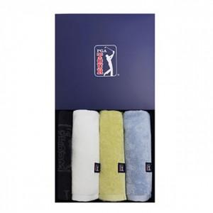

【상세/제작정보】 | * 타올자수인쇄 별도문의 릴타올:34㎝×34㎝, 타올:40㎝×80㎝ 바스:차콜,브라운, 타올:화이트,블루,옐로우,피치핑크 바스:대나무사 50% 고급면사 50%, 타올:모달60%, 면사40%

【인쇄/포장옵션】 | 실크, 스티커 / 쇼핑백

【공급단가】 | 수량 | 50~ | 100~ | 500~ | 1,000~ | 2,000~
*VAT별도 | 단가 | 23,120원 | 22,750원 | 22,200원 | 21,640원 | 21,270원

【상품 URL】 | http://www.easy1.co.kr/src/goods_detail.php?gdno=26387

